04-团队管理
AI Native组织｜从流程流水线到人 + Agent 的研发新范式
核心观点：AI Native 不只是“代码环节用AI”，而是让需求、方案、开发、测试、上线、复盘都在同一平台沉淀；每个人用自己的Agent协同，把个人能力转化为可复用、可组合的 Skill，最终提升整个组织的迭代速度。

把传统 PRD → 设计 → 宣讲 → 排期 → 开发 → 测试 → 上线，升级为“统一上下文 + Agent 协作 + Skill 沉淀”的 AI Native 组织

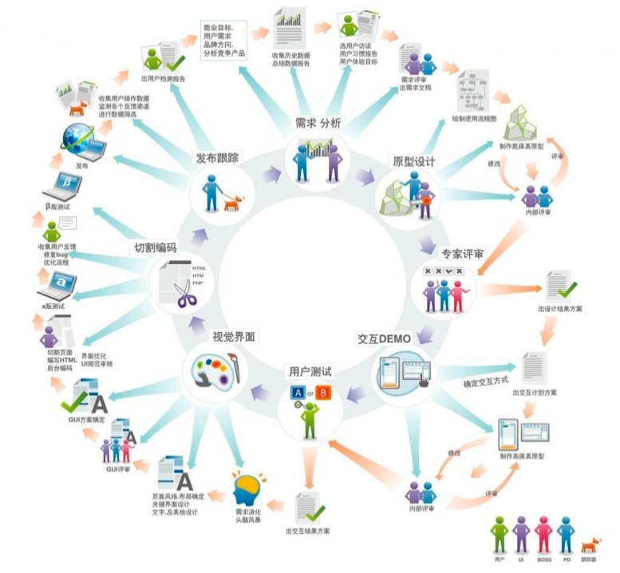
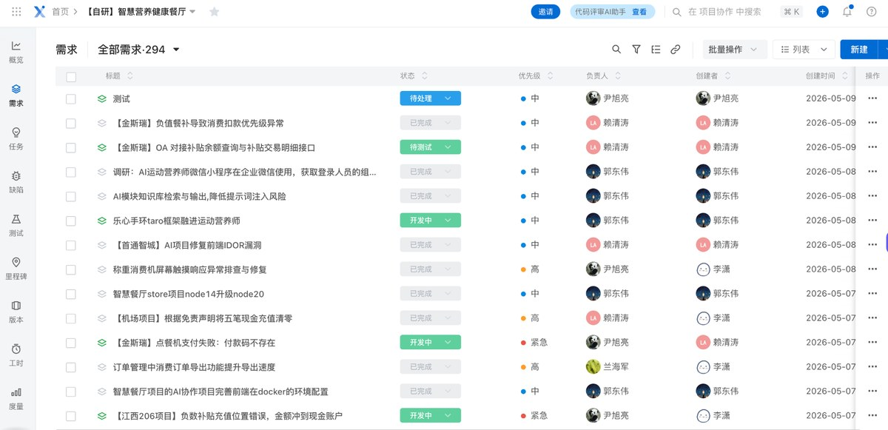
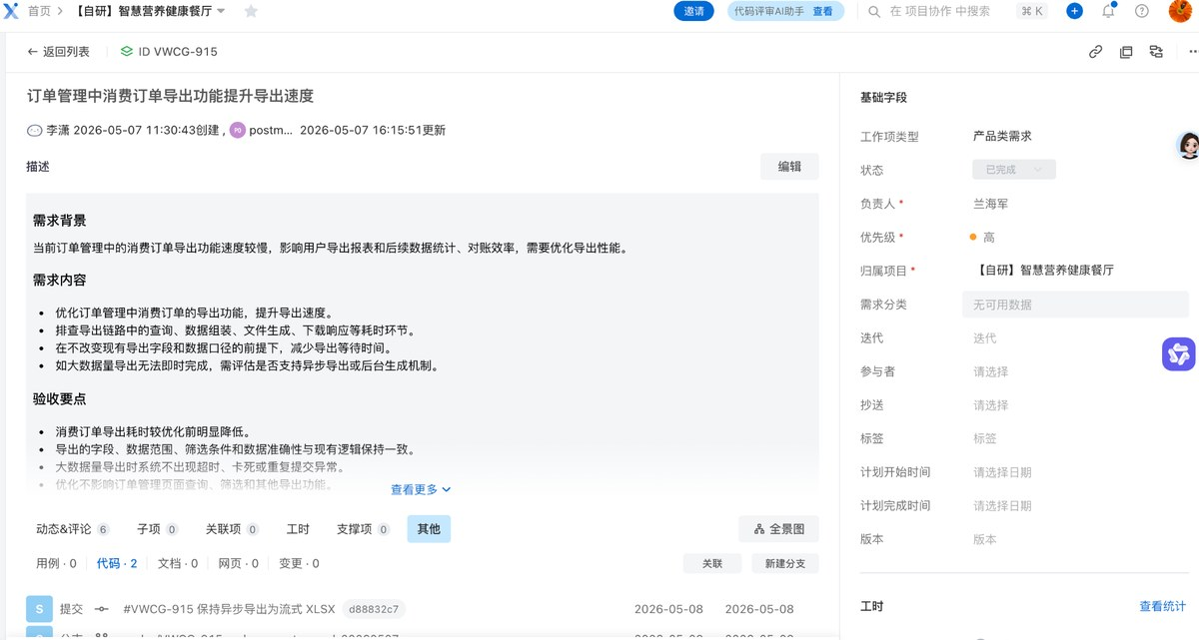
Before：传统组织，流程驱动，靠人对齐 |  | After：AI Native组织，上下文驱动，Agent放大
• 流程长：PRD→设计→宣讲→排期→开发→测试→上线，2–4周起步。 • 变更多：方向一变，会议、群聊、文档、Excel反复同步。 • 靠人推：跨角色对齐依赖会议和人工转述，信息容易丢失。 • AI局部用：缺少完整上下文，代码/文档产出难以稳定复用。 |  | • 先原型：AI快速生成可运行方案，用真实体验筛选方向。 • 人手Agent：个人上下文持续维护，AI参与澄清、推演、编码、测试、复盘。 • 同一事实源：需求、任务、代码、Bug、验收统一沉淀到平台。 • Skill复利：重复动作沉淀为模板/提示词/脚本/工作流，组织能力叠加。

Before图1：传统研发流程环节多，想法到上线周期长 | Before图2：共享盘/项目文件分散，信息靠人同步 | After图1：统一平台沉淀事实源、状态、责任人 | After图2：Agent基于同一上下文生成说明、验收与交付物

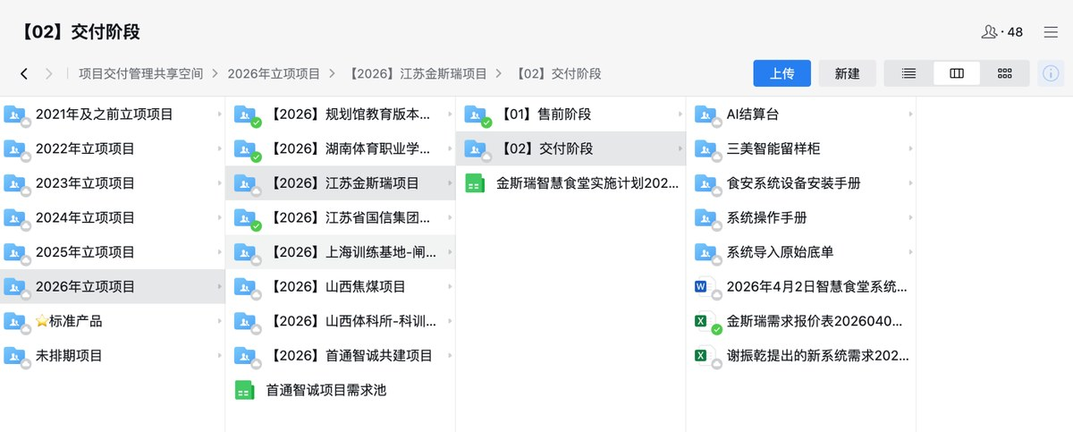 |  | 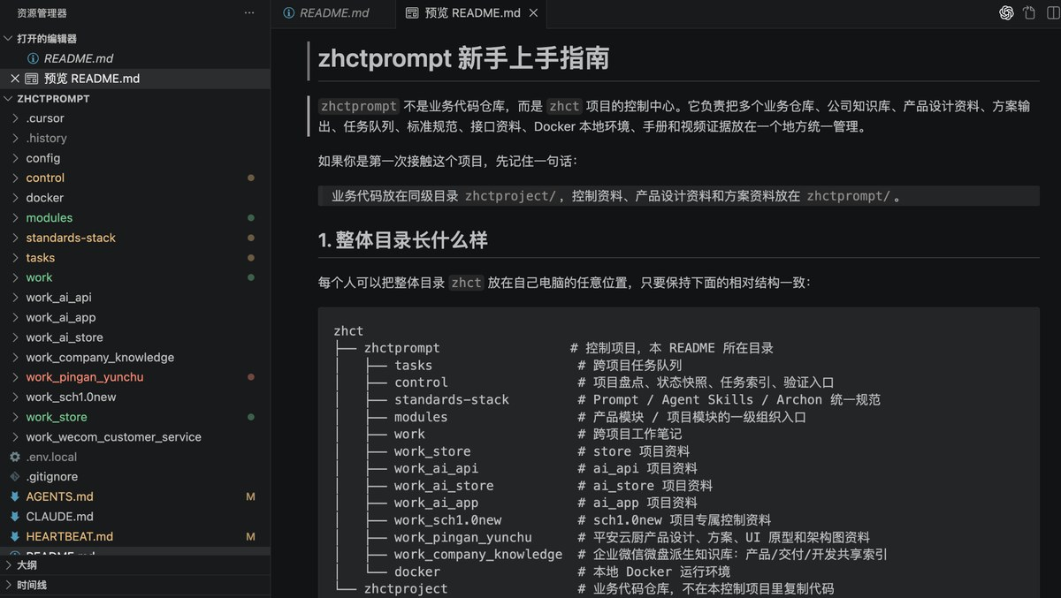 AI Native组织底座说明 • 统一事实源：需求、任务、设计、代码、测试、上线、复盘都进平台 • 个人上下文：目标、负责模块、偏好、历史决策由个人持续维护 • 团队Skill库：PRD解析、原型生成、任务拆解、代码评审、测试生成、发布复盘 • Agent协作：跨角色对齐从“人肉同步”变成可追踪的上下文传递 • 管理原则：资源约束下给足AI算力/Token，倒逼用AI放大人，而不是简单堆人

为什么这是组织问题 • 真正拖慢迭代的，往往不是 Coding，而是方向变化和跨角色信息对齐。 • AI Native 先降低对齐成本，再放大个人产出，最后沉淀组织复利。 • 左图代表：项目事实源、知识库、标准规范、Skill 入口全部结构化。 |  | 下一步只做三件事 • 选一个主链路试点，把需求、任务、代码、测试、验收统一进平台 • 每个角色配置自己的Agent上下文：产品、研发、测试、交付都可被AI协同 • 把试点中重复出现的动作沉淀成Skill：周报、SOP、测试用例、上线复盘

落地动作：三步讲清楚

1. 统一事实源 | 2. 人手一个Agent | 3. 沉淀Skill | 输出物
需求、任务、设计、接口、代码、Bug、验收、复盘统一进入云校/统一平台；群聊只做提醒，不做事实源。 | 每个人维护自己的工作上下文，让AI参与需求澄清、方案推演、编码、评审、测试、会议纪要和复盘。 | 把每次可复用动作封装成模板、提示词、脚本和工作流，形成可组合、可复制的组织Skill库。 | 从“做完一个项目”升级为“沉淀一组能力”：原型、周报、测试用例、SOP、交接清单、上线复盘自动生成。
研发流程如何升级为AI Native组织（从流程流水线到快速迭代）

流程阶段 | 传统流程/问题 | AI Native动作 | Skill沉淀用途
需求与原型 | 先写PRD、出设计稿，再多轮宣讲；早期验证慢。 | AI辅助澄清需求、生成多版原型，用可运行方案快速筛选方向。 | 需求澄清Skill、原型生成Skill、版本边界说明
方案评审 | 依赖会议拉齐；变更后信息容易断层。 | Agent预先读取同一事实源，会议只做判断和取舍，结论自动沉淀。 | 决策摘要Skill、风险识别Skill、会议纪要Skill
排期与开发 | 人工拆任务、排期、跟进；上下游等待多。 | AI生成任务树、接口清单、代码草稿与评审建议，人负责判断和关键实现。 | 任务拆解Skill、代码评审Skill、交接清单
测试与上线 | 测试用例和上线材料人工整理，复盘容易缺失。 | 基于项目上下文生成测试用例、缺陷复盘、发布说明、操作SOP。 | 测试生成Skill、排障SOP、上线复盘Skill

AI Native组织：沉淀什么、谁维护、如何形成复利

模块 | 沉淀内容 | 负责更新 | AI可产出
组织上下文 | 业务目标、约束、决策原则、优先级逻辑 | 管理者 + 产品 | 方向说明、版本边界、取舍依据
个人上下文 | 负责模块、历史决策、偏好、当前重点、常用工具 | 每个人 | 个性化待办、交接记录、风险提醒
项目事实源 | 需求、任务、设计、接口、代码、Bug、验收、复盘 | 产品 + 研发 + 测试 | 周报、风险清单、测试用例、复盘报告
团队Skill库 | 模板、提示词、脚本、工作流、最佳实践 | 各角色共同维护 | 标准化流程、自动化产出、跨项目复用
Agent协作记录 | Agent间传递的上下文、结论、待办、依据 | 项目Owner | 跨团队对齐、可追溯决策、组织知识复利

